상품제안서
나오 EMS 4헤드 온열 목 저주파안마기 | 상품코드: S25864

 |  |  |  |  |  |  | 02-713-8555 | www.synergygift.co.kr
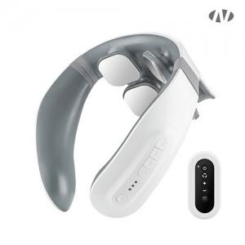 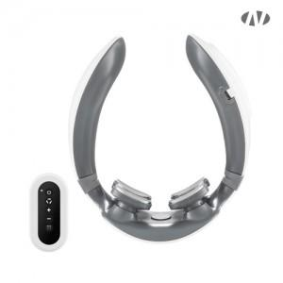 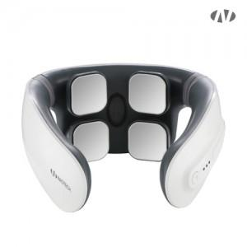

【상세/제작정보】 | 인쇄위치 : 목 뒷면<br><br>[인쇄가능 최대사이즈]<br>레이저인쇄 : 가로 40mm x 세로 20mm

【인쇄/포장옵션】 | 레이저, DTF[UV스티커] / 포장지포장

【공급단가】 | 수량 | 20~ | 50~ | 100~ | 500~ | 1,000~
*VAT별도 | 단가 | 25,100원 | 23,500원 | 22,800원 | 21,400원 | 21,100원

【상품 URL】 | https://www.synergygift.co.kr:443/src/goods_detail.php?gdno=25864

